Sheet1
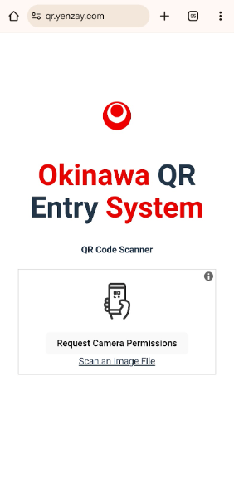
စတင်အသုံးပြုရန်အတွက် URL တွင် qr.yenzay.com ရိုက်ထည့်ရန်

QR System နောက်ကွယ်မှ အသုံးပြုနေသော Google Sheet (Excel) ကိုဖွင့်ပြီး ပြင်ဆင်မှုပြုလုပ်ရန်
၁။ လက်မှတ်ဝယ်သူအမည်ဖြည့်စသည်များ
၂။ Check-In ဝင်ပြီးကြောင်းပြောင်း
※ခွင့်ပြုချက်ရှိသူသာပြင်ဆင်ခွင့်ရှိပြီး လူတိုင်းမှာ ကြည့်ရှုနိုင်ခွင့်ရှိပါသည်
ထိပ်ဆုံးသို့ပြန်သွားရန်

QR လက်မှတ်ထုတ်ရန်

QR Scan ဖတ်ရန်အတွက် Request Camera Permissions ခလုတ်ကိုနှိပ်ပြီး ဖုန်းမှ ကင်မရာကို ခွင့်ပြုချက်ပေးရန်

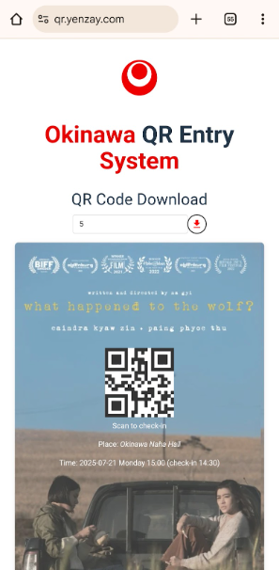

ဒေါင်းလုပ်လုပ်ချင်သော လက်မှတ်နံပါတ်ကို Google Sheet မှ ကြည့်ပြီးနောက် နံပါတ်ရိုက်ထည့်၍ ဒေါင်းလုပ်ဆွဲရန်

